Круговая диаграмма
 | Круговая диаграмма показывает какую долю занимает каждая величина в общем объеме.

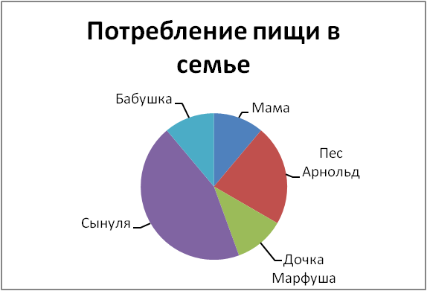

 |  |  |  |  |  | Потребление пищи в килограммах за день.

 |  |  |  |  |  | Мама | 1
 |  |  |  |  |  | Пес Арнольд | 2
 |  |  |  |  |  | Дочка Марфуша | 1
 |  |  |  |  |  | Сынуля | 4
 |  |  |  |  |  | Бабушка | 1

1. | Мама испекла пирог весом 10 кг и поделила его между всеми членами семьи. Узнай долю отца и построй круговую диаграмму.

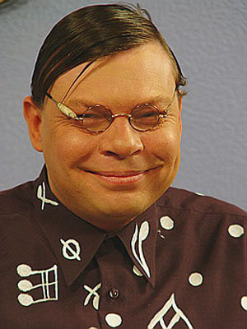
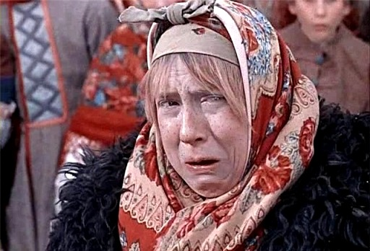

Сынуля
Марфуша

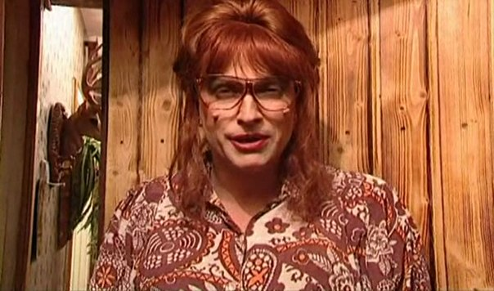

Бабушка Тракторина Никифоровна



Отец

 | 1. Узнать сколько пирога достанется голодному отцу, пришедшему с работы.
 | 2. Построить круговую диаграмму, отображающую долю пирога, которая приходится на каждого члена семьи.

 | Вес пирога
 | 10 | кг

 | Таблица 1. Построить круговую диаграмму.
 | Мама | Пес Арнольд | Дочка Марфуша | Сынуля | Бабушка | Отец
 | 1 | 2 | 1 | 4 | 1

 | Таблица может быть ориентирована таблица горизонтально или вертикально.
 | Таблица 2. Построить круговую диаграмму с использованием другого формата и макета.
 | Мама | 1
 | Пес Арнольд | 2
 | Дочка Марфуша | 1
 | Сынуля | 4
 | Бабушка | 1
 | Отец

Круговая 2
Ученики в классе решили узнать - кто из персонажей игры Five Nights of Freddy`s нравится им больше.
Бонни:
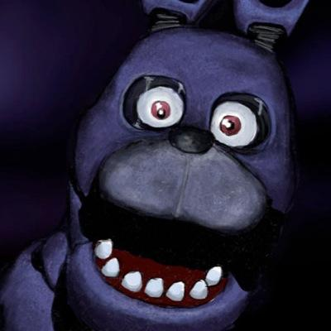

Чика:

Фокси:
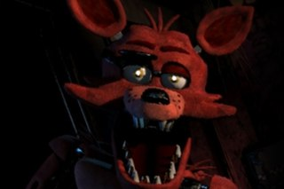

Фредди:
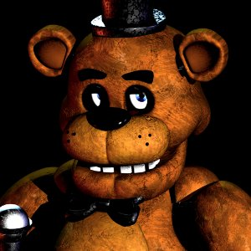

1. Составь таблицу с ответами учеников в классе по аналогии с представленной.
2. Узнай сколько учеников выбрали конкретного персонажа.
3. Построй объемную круговую диаграмму, отображающую распределение ответов учеников.
4. Сделай еще 5 аналогичных диаграмм, но отличающиеся Макетами и Форматом.

↓ В таблице должны быть только ученики твоего класса! |  | ↓ Для построения диаграммы

Ученик | Любимый персонаж | Персонаж | Популярность
Даня | Фредди | Фредди | 3 | ← Эта формула считает ответы учеников.
Соня | Фредди | Чика
Лиза | Чика | Фокси
Макс | Фокси | Бонни
Родион | Фредди
Иван
Арзу
Вика
Федя
Аня
Настя
Юля
Давид

Круговая 3
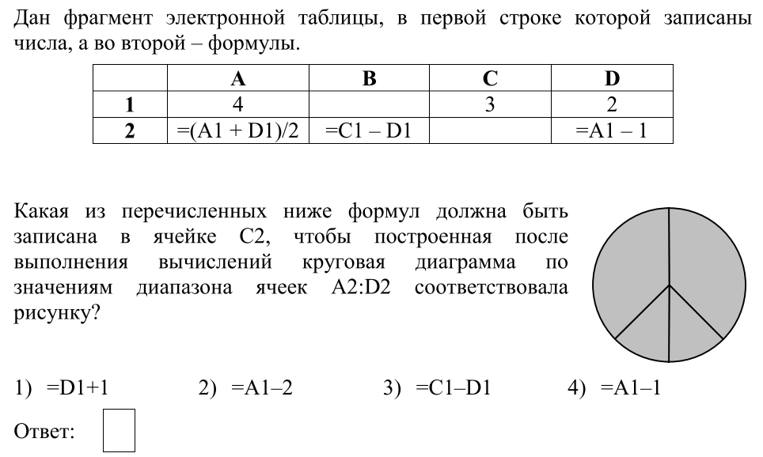
Ответь на вопрос задания.
Проверь себя. Заполни и оформи таблицу. Построй по таблице диаграмму.

